Constructor
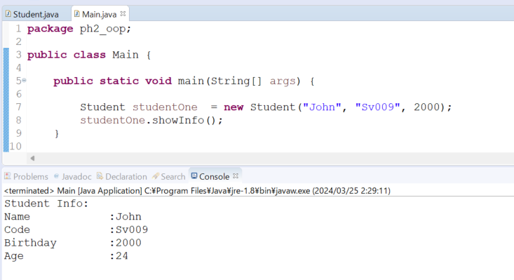
java_training
 | src
 |  | ph1_basic
 |  | ph2_oop
 |  |  | Main.java | → | edit
 |  |  | Student.java | → | edit
 |  |  | Teacher.java

Trong Java, constructor là một phương thức đặc biệt được sử dụng để tạo ra và khởi tạo đối tượng của một lớp.
Constructor được gọi tự động khi một đối tượng của lớp được tạo ra bằng từ khóa new. Mục đích chính của constructor
là khởi tạo các biến thành viên của đối tượng và thực hiện các tác vụ cần thiết để chuẩn bị đối tượng cho việc sử dụng.

Dưới đây là một số điểm quan trọng về constructor trong Java:
1. Tên Constructor:
Tên constructor phải giống với tên lớp.
Constructor không có kiểu trả về, kể cả void.
2.Loại Constructor:
Có hai loại constructor trong Java: constructor mặc định (default constructor) và constructor tùy chỉnh (parameterized constructor).
Constructor mặc định là constructor không có tham số.
Constructor tùy chỉnh là constructor có tham số.
3. Constructor Mặc Định:
Nếu lớp không định nghĩa bất kỳ constructor nào, Java sẽ tự động tạo một constructor mặc định (default constructor) cho lớp đó.
Constructor mặc định không có tham số và không thực hiện bất kỳ hành động nào ngoài việc khởi tạo các biến thành viên mặc định (nếu có).
4.Constructor Tùy Chỉnh (Parameterized Constructor):
Constructor tùy chỉnh là constructor có tham số.
Có thể định nghĩa nhiều constructor tùy chỉnh trong một lớp với các danh sách đối số khác nhau.
Constructor tùy chỉnh cho phép truyền các giá trị khởi tạo vào đối tượng khi nó được tạo ra.

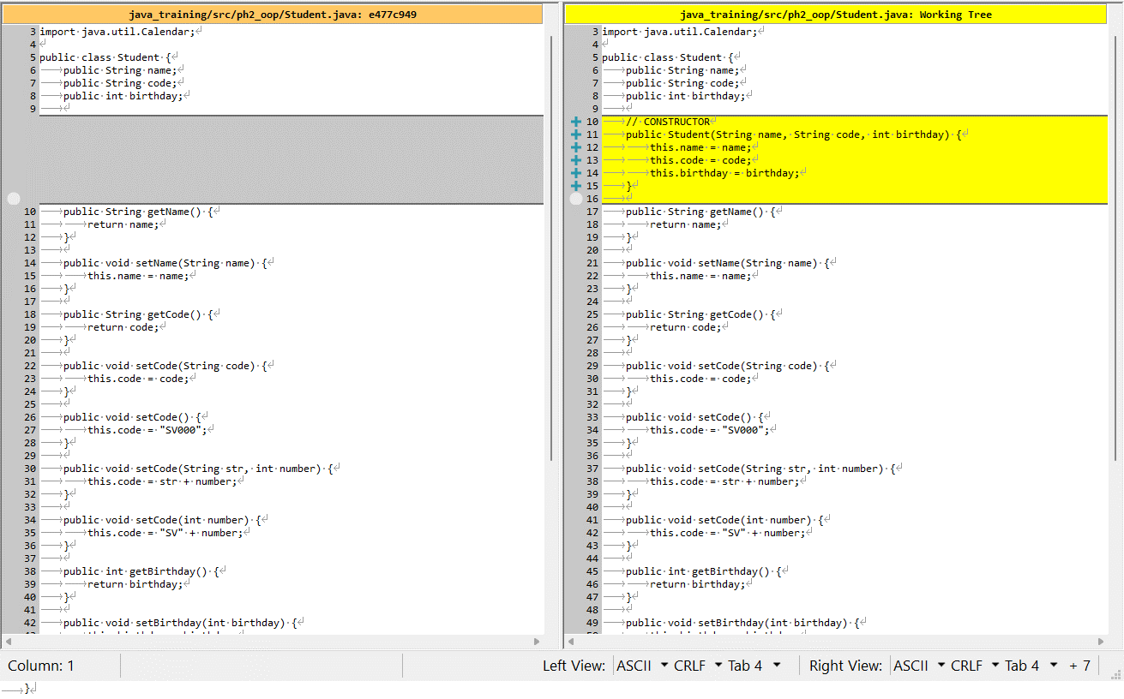
java_training\src\ph2_oop\Student.java
package ph2_oop;

import java.util.Calendar;

public class Student {
public String name;
public String code;
public int birthday;

// CONSTRUCTOR
public Student(String name, String code, int birthday) {
this.name = name;
this.code = code;
this.birthday = birthday;
}

public String getName() {
return name;
}

public void setName(String name) {
this.name = name;
}

public String getCode() {
return code;
}

public void setCode(String code) {
this.code = code;
}

public void setCode() {
this.code = "SV000";
}

public void setCode(String str, int number) {
this.code = str + number;
}

public void setCode(int number) {
this.code = "SV" + number;
}

public int getBirthday() {
return birthday;
}

public void setBirthday(int birthday) {
this.birthday = birthday;
}

public int getAge() {
Calendar now = Calendar.getInstance();
return now.get(Calendar.YEAR) - this.getBirthday();
}

// Show Student Info
public void showInfo() {
System.out.println("Student Info: ");
System.out.println("Name \t\t:" + this.getName());
System.out.println("Code \t\t:" + this.getCode());
System.out.println("Birthday \t:" + this.getBirthday());
System.out.println("Age \t\t:" + this.getAge());
}
}

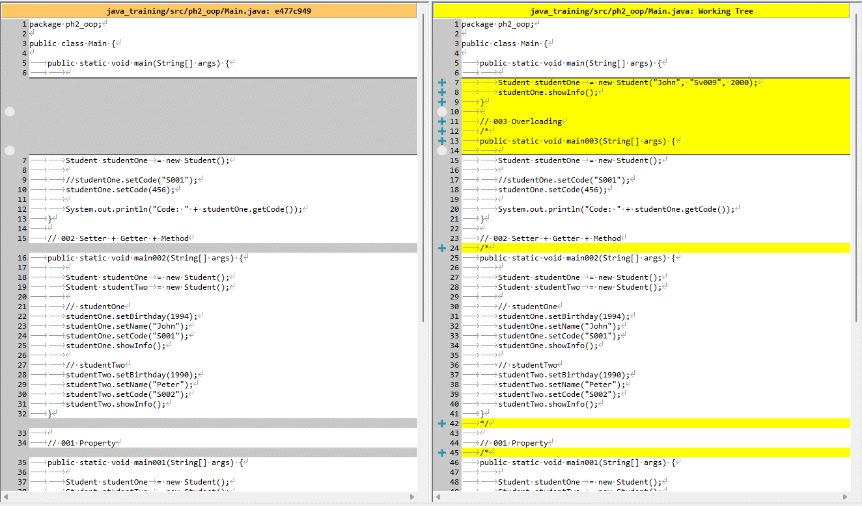
java_training\src\ph2_oop\Main.java
package ph2_oop;

public class Main {

public static void main(String[] args) {

Student studentOne = new Student("John", "Sv009", 2000);
studentOne.showInfo();
}

// 003 Overloading
/*
public static void main003(String[] args) {

Student studentOne = new Student();

//studentOne.setCode("S001");
studentOne.setCode(456);

System.out.println("Code: " + studentOne.getCode());
}

// 002 Setter + Getter + Method
/*
public static void main002(String[] args) {

Student studentOne = new Student();
Student studentTwo = new Student();

// studentOne
studentOne.setBirthday(1994);
studentOne.setName("John");
studentOne.setCode("S001");
studentOne.showInfo();

// studentTwo
studentTwo.setBirthday(1990);
studentTwo.setName("Peter");
studentTwo.setCode("S002");
studentTwo.showInfo();
}
*/

// 001 Property
/*
public static void main001(String[] args) {

Student studentOne = new Student();
Student studentTwo = new Student();

studentOne.birthday = 1994;
studentOne.name = "John";
studentOne.code = "S001";

studentTwo.birthday = 1990;
studentTwo.name = "Peter";
studentTwo.code = "S002";

System.out.println("Student Info: ");
System.out.println("- Name: " + studentOne.name);
System.out.println("- Code: " + studentOne.code);
System.out.println("- Birthday: " + studentOne.birthday);

System.out.println("--------------------------");

System.out.println("Student Info: ");
System.out.println("- Name: " + studentTwo.name);
System.out.println("- Code: " + studentTwo.code);
System.out.println("- Birthday: " + studentTwo.birthday);
}
*/
}

Thực thi

